FÆRDIGHEDSØVELSER
FÆRDIGHEDSREGNING ØVELSER - 8. KLASSE
Skriv resultaterne i de grønne felter. Hvis du har regnet rigtigt, vil 0 ændre sig til et 1-tal i højre side |  |  |  |  |  |  |  |  |  |  |  |  |  |  |  |  |  |  |  |  | Antal rigtige: | 0
udfor opgaven. Er din løsning forkert, skal du spørge din lærer om hjælp.

 | EKSEMPEL:

 | 13 + 9 |  |  |  |  |  |  |  |  |  |  |  |  |  | = |  |  |  | 0 | 22

 | Løs ligningerne

1. | 4x + 9 = 41 |  |  |  |  |  |  |  |  |  |  |  |  | x | = |  |  |  | 0 | 8

2. | 2x + 3x - 6 = 29 |  |  |  |  |  |  |  |  |  |  |  |  | x | = |  |  |  | 0 | 7

3. | 3x + 27 = x + 31 |  |  |  |  |  |  |  |  |  |  |  |  | x | = |  |  |  | 0 | 2

$$\frac{8x}{6}=4$$
4. |  |  |  |  |  |  |  |  |  |  |  |  |  | x | = |  |  |  | 0 | 3

5. | 3783 + 1569 |  |  |  |  |  |  |  |  |  |  |  |  |  | = |  |  |  | 0 | 5352

6. | 37,8 + 19,66 |  |  |  |  |  |  |  |  |  |  |  |  |  | = |  |  |  | 0 | 57,46

7. | 1423 - 856 |  |  |  |  |  |  |  |  |  |  |  |  |  | = |  |  |  | 0 | 567

8. | 93,6 - 38,7 |  |  |  |  |  |  |  |  |  |  |  |  |  | = |  |  |  | 0 | 54,9

9. | 63 ∙ 407 |  |  |  |  |  |  |  |  |  |  |  |  |  | = |  |  |  | 0 | 25641

10. | 1,7 ∙ 2,8 |  |  |  |  |  |  |  |  |  |  |  |  |  | = |  |  |  | 0 | 4,76

11. | 6244 : 7 |  |  |  |  |  |  |  |  |  |  |  |  |  | = |  |  |  | 0 | 892

12. | 8,1 : 0,3 |  |  |  |  |  |  |  |  |  |  |  |  |  | = |  |  |  | 0 | 27

 | Omskriv til decimaltal

13. | 58 % |  |  |  |  |  |  |  |  |  |  |  |  |  | = |  |  |  | 0 | 0,58

14. | 8 % |  |  |  |  |  |  |  |  |  |  |  |  |  | = |  |  |  | 0 | 0,08

15. | 275 % |  |  |  |  |  |  |  |  |  |  |  |  |  | = |  |  |  | 0 | 2,75

16. | 28 + 7 ∙ 13 |  |  |  |  |  |  |  |  |  |  |  |  |  | = |  |  |  | 0 | 119

17. | 19 - 36 : 9 |  |  |  |  |  |  |  |  |  |  |  |  |  | = |  |  |  | 0 | 15

18. | 8 ∙ 12 - 72 : 8 |  |  |  |  |  |  |  |  |  |  |  |  |  | = |  |  |  | 0 | 87

 | Udregn

19. | 15 % af 4100 kr. |  |  |  |  |  |  |  |  |  |  |  |  |  | = |  |  | kr. | 0 | 615

20. | 21,5 % af 5600 kr. |  |  |  |  |  |  |  |  |  |  |  |  |  | = |  |  | kr. | 0 | 1204

21. | 9 % af 830 kr. |  |  |  |  |  |  |  |  |  |  |  |  |  | = |  |  | kr. | 0 | 74,7

22. | 250 % af 600 kr. |  |  |  |  |  |  |  |  |  |  |  |  |  | = |  |  | kr. | 0 | 1500

$$\frac{3}{7} af 630 kr$$
23. |  |  |  |  |  |  |  |  |  |  |  |  |  |  | = |  |  | kr. | 0 | 270

 | Reducer

24. | 3x - 6x + 12x - 7x + x + 4x |  |  |  |  |  |  |  |  |  |  |  |  |  | = |  |  |  | 0 | 7x

 | Udregn
$$\sqrt{121}$$
25. |  |  |  |  |  |  |  |  |  |  |  |  |  |  | = |  |  |  | 0 | 11
$$\sqrt{144} ∙\sqrt{9}$$
26. |  |  |  |  |  |  |  |  |  |  |  |  |  |  | = |  |  |  | 0 | 36
 | 192
27. |  |  |  |  |  |  |  |  |  |  |  |  |  |  | = |  |  |  | 0 | 361
 | 63
28. |  |  |  |  |  |  |  |  |  |  |  |  |  |  | = |  |  |  | 0 | 216
 | 82 + 132
29. |  |  |  |  |  |  |  |  |  |  |  |  |  |  | = |  |  |  | 0 | 233

30. | 41000 g |  |  |  |  |  |  |  |  |  |  |  |  |  | = |  |  | kg | 0 | 41

31. | 2,73 t |  |  |  |  |  |  |  |  |  |  |  |  |  | = |  |  | kg | 0 | 2730

32. | 1080 cm |  |  |  |  |  |  |  |  |  |  |  |  |  | = |  |  | m | 0 | 10,8

33. | 20 280 m |  |  |  |  |  |  |  |  |  |  |  |  |  | = |  |  | km | 0 | 20,28

34. | 106,7 km |  |  |  |  |  |  |  |  |  |  |  |  |  | = |  |  | m | 0 | 106700

35. | 0,5 ∙ 1286 |  |  |  |  |  |  |  |  |  |  |  |  |  | = |  |  |  | 0 | 643

36. | 0,25 ∙ 3248 |  |  |  |  |  |  |  |  |  |  |  |  |  | = |  |  |  | 0 | 812

37. | 0,2 ∙ 940 |  |  |  |  |  |  |  |  |  |  |  |  |  | = |  |  |  | 0 | 188



38. | Hvor mange symmetriakser er der i figuren? |  |  |  |  |  |  |  |  |  |  |  |  |  |  |  |  |  | 0 | 12

39. | 67 - 258 |  |  |  |  |  |  |  |  |  |  |  |  |  | = |  |  |  | 0 | -191

27 m

43 m

40. | Figurens omkreds er |  |  |  |  |  |  |  |  |  |  |  |  |  |  |  |  | m | 0 | 140
 |  |  |  |  |  |  |  |  |  |  |  |  |  |  |  |  |  | m2
41. | Figurens areal er |  |  |  |  |  |  |  |  |  |  |  |  |  |  |  |  |  | 0 | 1161

 | Skriv det næste tal i talrækkerne

42. | 2, 5, 9, 14, 20, |  |  |  |  |  |  |  |  |  |  |  |  |  |  |  |  |  | 0 | 27

43. | 1, 1, 2, 6, 24, |  |  |  |  |  |  |  |  |  |  |  |  |  |  |  |  |  | 0 | 120

44. | Du skal skrive det tal som er halvdelen af 1876 |  |  |  |  |  |  |  |  |  |  |  |  |  |  |  |  |  | 0 | 938

45. | Du skal skrive det tal som er en halv større end 7,75 |  |  |  |  |  |  |  |  |  |  |  |  |  |  |  |  |  | 0 | 8,25

46. | Du skal skrive et tal, der er en fjerdedel større end 8,93 |  |  |  |  |  |  |  |  |  |  |  |  |  |  |  |  |  | 0 | 9.18

47. | 20 % af et beløb udgør 320 kr. Du skal skrive hele beløbet |  |  |  |  |  |  |  |  |  |  |  |  |  |  |  |  | kr. | 0 | 1600

 | Datasættet viser hvor mange elever i hver af skolens klasser der har prøvet at flyve

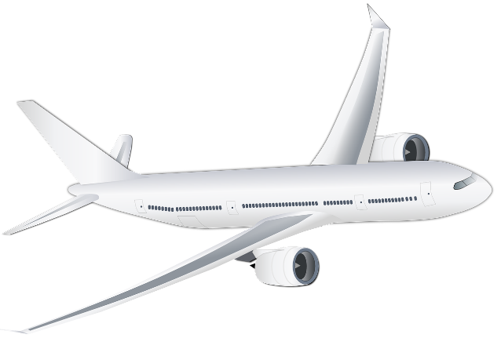
pixabay.com
 | Klasse |  | Antal elever
 | 7. a |  | 8
 | 7. b |  | 6
 | 7. c |  | 17
 | 7. d |  | 6
 | 8. a |  | 5
 | 8. b |  | 12
 | 8. d |  | 11
 | 9. a |  | 14
 | 9. b |  | 8
 | 9. c |  | 9
 | 10. a |  | 15
 | 10. b |  | 7

48. | Datasættets mindsteværdi er |  |  |  |  |  |  |  |  |  |  |  |  |  |  |  |  |  | 0 | 5

49. | Datasættets størsteværdi er |  |  |  |  |  |  |  |  |  |  |  |  |  |  |  |  |  | 0 | 17

50. | Datasættets variationsbredde er |  |  |  |  |  |  |  |  |  |  |  |  |  |  |  |  |  | 0 | 12

51. | Hvor mange elever er der i alt på skolen, som har prøvet at flyve |  |  |  |  |  |  |  |  |  |  |  |  |  |  |  |  |  | 0 | 118

 | I denne opgave sættes π til 3.
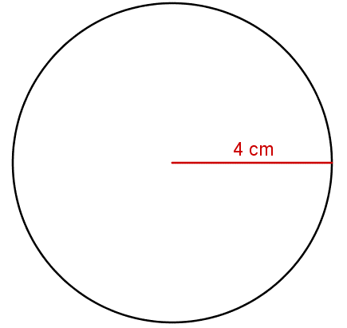
Cirkel
Areal: π ∙ r²
Omkreds: π ∙ d

52. | Cirklens diameter er |  |  |  |  |  |  |  |  |  |  |  |  |  |  |  |  | cm | 0 | 8

53. | Cirklens omkreds er |  |  |  |  |  |  |  |  |  |  |  |  |  |  |  |  | cm | 0 | 24
 |  |  |  |  |  |  |  |  |  |  |  |  |  |  |  |  |  | cm2
54. | Cirklens areal er |  |  |  |  |  |  |  |  |  |  |  |  |  |  |  |  |  | 0 | 48

Udsalg
Havetraktor
Før: 12 998,-
Nu: 10 599,-

pixabay.com

55. | Hvor meget sparer man på havetraktoren under udsalget? |  |  |  |  |  |  |  |  |  |  |  |  |  |  |  |  | kr. | 0 | 2399

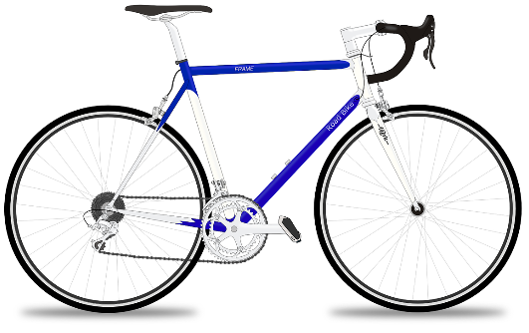
pixabay.com
Udsalg
Racercykel
Spar: 1729,-
Nu: 11 289,-

56. | Normalprisen for racercyklen er |  |  |  |  |  |  |  |  |  |  |  |  |  |  |  |  | kr. | 0 | 13018

Udsalg
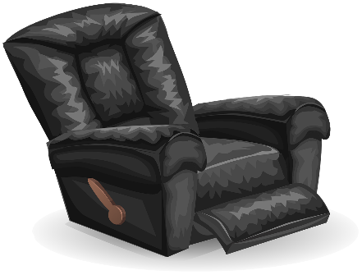
pixabay.com
Lænestol
Normalt: 4880,-
Spar 15 %

57. | Hvor meget koster lænestolen under udsalget? |  |  |  |  |  |  |  |  |  |  |  |  |  |  |  |  | kr. | 0 | 4148

Udsalg
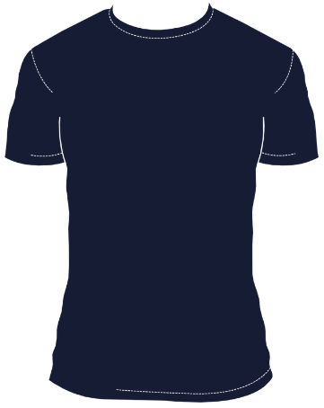
pixabay.com
T-shirt
Før: 179,99
Nu: 119,95

58. | Besparelsen på en t-shirt udgør cirka (sæt kryds) |  |  |  |  |  |  |  |  |  |  |  |  |  |  |  |  |  | 0 | x

 | 20 % |  |  |  | 25 % |  |  |  | 33 % |  |  |  | 40 % |  |  |  | 50 %

 | År |  |  |  | 1970 |  | 1980 |  | 1990 |  | 2000 |  | 2010
 | Befolkning i 1000 |  |  |  | 4,60 |  | 5,15 |  | 6,00 |  | 7,10 |  | 8,05

59. | Befolkningstallet er fra 1970 til 2010 steget (sæt kryds) |  |  |  |  |  |  |  |  |  |  |  |  |  |  |  |  |  | 0 | x

 | 50 % |  |  |  | 75 % |  |  |  | 80 % |  |  |  | 100 % |  |  |  | 125 %

Bredde

Længde
 | Rektanglets areal er 112 cm2. Rektanglets længde og bredde kan være:
60. |  |  |  |  |  |  |  |  |  |  |  |  |  |  |  |  |  |  | 0 | 112 | 0

 | Længde: |  |  |  |  |  | cm

 | Bredde: |  |  |  |  |  | cm

$$\frac{2}{9}+\frac{5}{9}$$
61. |  |  |  |  |  |  |  |  |  |  |  |  |  |  | = |  |  |  | 0 | 0.77777777778 | #DIV/0!

$$\frac{1}{5}+\frac{2}{3}$$
62. |  |  |  |  |  |  |  |  |  |  |  |  |  |  | = |  |  |  | 0 | 0.86666666667 | #DIV/0!

$$\frac{5}{7}−\frac{2}{7}$$
63. |  |  |  |  |  |  |  |  |  |  |  |  |  |  | = |  |  |  | 0 | 0.42857142857 | #DIV/0!

$$\frac{3}{4}−\frac{1}{6}$$
64. |  |  |  |  |  |  |  |  |  |  |  |  |  |  | = |  |  |  | 0 | 0.58333333333 | #DIV/0!

$$4∙\frac{2}{11}$$
65. |  |  |  |  |  |  |  |  |  |  |  |  |  |  | = |  |  |  | 0 | 0.72727272727 | #DIV/0!

$$\frac{2}{5}∙\frac{3}{7}$$
66. |  |  |  |  |  |  |  |  |  |  |  |  |  |  | = |  |  |  | 0 | 0.17142857143 | #DIV/0!

 | Beregn gennemsnittet af tallene

67. | 9 |  | 6 |  | 5 |  | 7 |  | 4 |  | 11 |  |  |  |  |  |  |  | 0 | 7

68. | 23 |  | 34 |  | 29 |  | 19 |  | 8 |  | 13 |  |  |  |  |  |  |  | 0 | 21

69. | -4 |  | 7 |  | 5 |  | 3 |  | -1 |  | 2 |  |  |  |  |  |  |  | 0 | 2

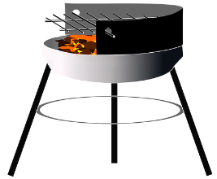
Grill
1280,00 kr.
pixabay.com

 | Prisen på grillen er uden moms.

70. | Prisen på grillen med moms er |  |  |  |  |  |  |  |  |  |  |  |  |  |  |  |  | kr. | 0 | 1600

71. | 2097 + 336 + 78 |  |  |  |  |  |  |  |  |  |  |  |  |  | = |  |  |  | 0 | 2511

72. | 4836 - 779 + 39 |  |  |  |  |  |  |  |  |  |  |  |  |  | = |  |  |  | 0 | 4096

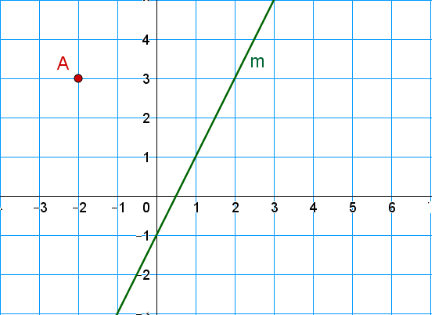

73. | Koordinatsættet til punktet A er ( |  |  |  |  |  |  |  | , |  | ) |  |  |  |  |  |  |  | 0 | -0.66666666667 | #DIV/0!

74. | Hvad er linjen m's hældningstal? |  |  |  |  |  |  |  |  |  |  |  |  |  |  |  |  |  | 0 | 2

75. | Ligningen for linjen m er (sæt kryds) |  |  |  |  |  |  |  |  |  |  |  |  |  |  |  |  |  | 0 | x

 | y = -2x + 2

 | y = ½x + 2

 | y = 2x - 1

 | y = x + 2

 | Uddrag af togplan

 | Afgang København |  |  |  | 16:52
 | Ankomst Hamborg |  |  |  | 22:16

76. | Togturen fra København til Hamborg tager |  |  |  |  |  |  |  |  |  |  | timer og |  |  |  | minutter |  |  | 0 | 120 | 0

 | Udregn y, når x = 4

77. | y = 4x - 5 |  |  |  |  |  |  |  |  |  |  |  |  |  | = |  |  |  | 0 | 11

78. | y = -3x + 11 |  |  |  |  |  |  |  |  |  |  |  |  |  | = |  |  |  | 0 | -1
 | y = 3x2
79. |  |  |  |  |  |  |  |  |  |  |  |  |  |  | = |  |  |  | 0 | 48

$$y=\frac{484}{x}$$
80. |  |  |  |  |  |  |  |  |  |  |  |  |  |  | = |  |  |  | 0 | 121

19 cm

34 cm

 |  |  |  |  |  |  |  |  |  |  |  |  |  |  |  |  |  | cm2
81. | Trekantens areal er |  |  |  |  |  |  |  |  |  |  |  |  |  |  |  |  |  | 0 | 323

82. | 4,96 ∙ 1000 |  |  |  |  |  |  |  |  |  |  |  |  |  | = |  |  |  | 0 | 4960

83. | 0,067 ∙ 100 000 |  |  |  |  |  |  |  |  |  |  |  |  |  | = |  |  |  | 0 | 6700

84. | 2 877 000 : 1000 |  |  |  |  |  |  |  |  |  |  |  |  |  | = |  |  |  | 0 | 2877

85. | 4 490 000 : 100 000 |  |  |  |  |  |  |  |  |  |  |  |  |  | = |  |  |  | 0 | 44,9

 | Afrund til en decimal

86. | 23,32 |  |  |  |  |  |  |  |  |  |  |  |  |  | = |  |  |  | 0 | 23,3

87. | 9,35 |  |  |  |  |  |  |  |  |  |  |  |  |  | = |  |  |  | 0 | 9,4

88. | 17,848 |  |  |  |  |  |  |  |  |  |  |  |  |  | = |  |  |  | 0 | 17,8

89. | Hvilket af tallene går op i 3024 (sæt kryds) |  |  |  |  |  |  |  |  |  |  |  |  |  |  |  |  |  | 0 | x

 | 3 |  | 5 |  | 9 |  | 11 |  | 13 |  | 17

 | Susan indsætter 8000 kr. af sine konfirmationspenge på en konto der giver 2 % p.a. i rente

90. | Hvad giver kontoen i rente det første halve år? |  |  |  |  |  |  |  |  |  |  |  |  |  |  |  |  | kr. | 0 | 80

91. | Hvad er saldoen på kontoen efter 1 år? |  |  |  |  |  |  |  |  |  |  |  |  |  |  |  |  | kr. | 0 | 8160

 | ´Kursen på euro er 740

92. | Beregn prisen på 800 euro |  |  |  |  |  |  |  |  |  |  |  |  |  |  |  |  | kr. | 0 | 5920

93. | Du skal skrive det tal, der ligger præcis midt imellem 4,8 og 4,9 |  |  |  |  |  |  |  |  |  |  |  |  |  |  |  |  |  | 0 | 4,85

94. | Du skal skrive det tal, som udgør det kvarte af 2840 |  |  |  |  |  |  |  |  |  |  |  |  |  |  |  |  |  | 0 | 710

95. | Du skal skrive det tal som er 1330 større end 779 |  |  |  |  |  |  |  |  |  |  |  |  |  |  |  |  |  | 0 | 2109

96. | Du skal skrive det tal, der er produktet af 8 og 12 |  |  |  |  |  |  |  |  |  |  |  |  |  |  |  |  |  | 0 | 96

97. | Du skal skrive det tal, som er differensen mellem 387 og 1083 |  |  |  |  |  |  |  |  |  |  |  |  |  |  |  |  |  | 0 | 696

 | En landmand havde over en årrække følgende høstudbytte angivet i tons

 |  |  |  |  |  |  |  | 2010 | 123
 |  |  |  |  |  |  |  | 2011 | 148
 |  |  |  |  |  |  |  | 2012 | 139
 |  |  |  |  |  |  |  | 2013 | 144
 |  |  |  |  |  |  |  | 2014 | 153
 |  |  |  |  |  |  |  | 2015 | 143

98. | Høstudbyttet var højest i år |  |  |  |  |  |  |  |  |  |  |  |  |  |  |  |  |  | 0 | 2014

99. | Hvor stort var høstudbyttet i 2011? |  |  |  |  |  |  |  |  |  |  |  |  |  |  |  |  | t | 0 | 148

100. | Forskellen på høstudbyttet i 2010 og høstudbyttet i 2015 er |  |  |  |  |  |  |  |  |  |  |  |  |  |  |  |  | t | 0 | 20

 | 2 ∙ 103 + 6 ∙ 102
101. |  |  |  |  |  |  |  |  |  |  |  |  |  |  | = |  |  |  | 0 | 2600

pixabay.com

Æbler
8 stk.
14,00 kr.
Appelsiner
6 stk.
13,50 kr.
Bananer
Pr. stk.
1,85 kr.

102. | Prisen for 12 appelsiner er |  |  |  |  |  |  |  |  |  |  |  |  |  |  |  |  | kr. | 0 | 27

103. | Prisen for 1 æble er |  |  |  |  |  |  |  |  |  |  |  |  |  |  |  |  | kr. | 0 | 1,75

104. | Prisen for 8 æbler og 12 bananer er |  |  |  |  |  |  |  |  |  |  |  |  |  |  |  |  | kr. | 0 | 36,2

105. | Prisen for 10 appelsiner er |  |  |  |  |  |  |  |  |  |  |  |  |  |  |  |  | kr. | 0 | 22,5

106. | Prisen for 20 æbler er |  |  |  |  |  |  |  |  |  |  |  |  |  |  |  |  | kr. | 0 | 35

 | Nanna køber 24 æbler, 12 appelsiner og 8 bananer. Hun betaler med 200 kr.

107. | Hvor mange penge skal Nanna have tilbage? |  |  |  |  |  |  |  |  |  |  |  |  |  |  |  |  | kr. | 0 | 116,2

108. | 1003,26 - 94,7 |  |  |  |  |  |  |  |  |  |  |  |  |  | = |  |  |  | 0 | 908,56

109. | 2108,7 + 349,51 |  |  |  |  |  |  |  |  |  |  |  |  |  | = |  |  |  | 0 | 2458,21

110. | Trine og Niels skal dele 174 kr. Trine skal have dobbelt så meget som Niels |  |  |  |  |  |  |  |  |  |  |  |  |  |  |  |  |  | 0 | 6844 | 0
 | Hvor mange kroner får de hver?

 | Trine får

 | Niels får

 | Indsæt tal så regnestykket passer (Alle tal skal være hele og større end 0)

111. |  | + |  | ∙ |  | = | 52 |  |  |  |  |  |  |  |  |  |  |  | 0 | 52 | 0

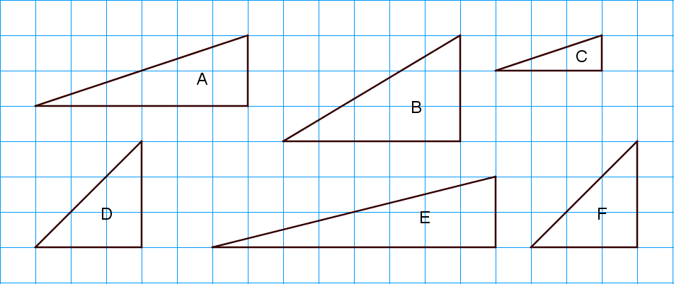

112. | Trekant D er kongruent med trekant (sæt kryds)

 | A |  |  | B |  |  | C |  |  | E |  |  | F
 |  |  |  |  |  |  |  |  |  |  |  |  |  |  |  |  |  |  | 0 | x

113. | Trekant C er ligedannet med trekant (sæt kryds)

 | A |  |  | B |  |  | D |  |  | E |  |  | F
 |  |  |  |  |  |  |  |  |  |  |  |  |  |  |  |  |  |  | 0 | x

114. | Hvilken trekant har det største areal (sæt kryds):

 | A |  |  | B |  |  | C |  |  | D |  |  | E |  |  | F
 |  |  |  |  |  |  |  |  |  |  |  |  |  |  |  |  |  |  | 0 | x

115. | 2783 + 475 + 29 + 2 |  |  |  |  |  |  |  |  |  |  |  |  |  | = |  |  |  | 0 | 3289

116 | 3905 - 967 - 74 - 8 |  |  |  |  |  |  |  |  |  |  |  |  |  | = |  |  |  | 0 | 2856

 | Peter bor i Holstebro, men arbejder i Aarhus. Køreturen mellem Holstebro og Aarhus er ca. 120 km.
 | En dag kører Peter fra hjemmet til sit arbejde på 1 time og 15 minutter

117. | Peters gennemsnitshastighed er |  |  |  |  |  |  |  |  |  |  |  |  |  |  |  |  | km/t | 0 | 96

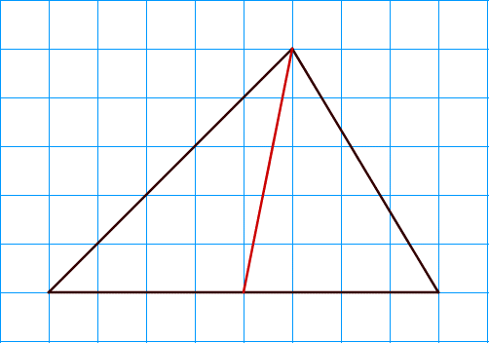

118. | Det røde linjestykke i trekanten er en (sæt kryds) |  |  |  |  |  |  |  |  |  |  |  |  |  |  |  |  |  | 0 | x

 | Højde

 | Median

 | Vinkelhalveringslinje

 | Midtnormal

$$\sqrt{12 ∙3}$$
119. |  |  |  |  |  |  |  |  |  |  |  |  |  |  | = |  |  |  | 0 | 6
$$\sqrt{100}+ \sqrt{121}+\sqrt{144}$$
120. |  |  |  |  |  |  |  |  |  |  |  |  |  |  | = |  |  |  | 0 | 33

 |  |  |  |  |  |  |  |  |  |  |  |  |  |  |  |  |  |  | 0

